OPZ
 | 
 | 1. Opis przedmiotu zamówienia:

Lp. | Przedmiot zamówienia | Opis parametrów technicznych lub opis parametrów równoważności | Wymagania | Zdjęcie poglądowe | Jednostka miary | Ilość zakupu | Wartość jednostkowa netto PLN | Stawka VAT % | Wartość netto | Wartość VAT | Wartość brutto (cena jednostkowa x ilość + VAT)
1 | Nakrętka do kanistra DIN51, kolor żółty | Wykonane z tworzywa sztucznego HDPE, średnica nakrętki pasująca na wlew o średnicy wewnętrznej 43,8 mm |  | 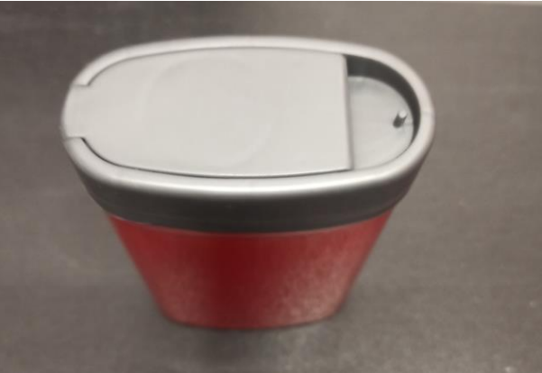 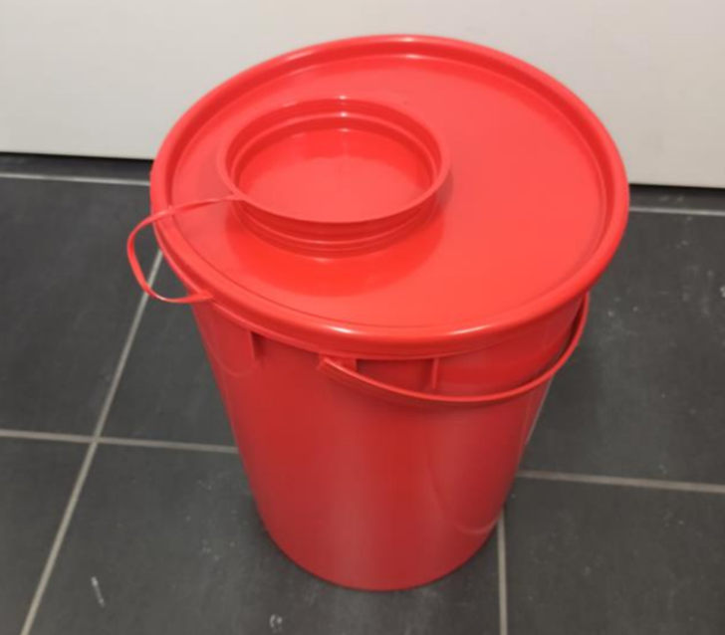 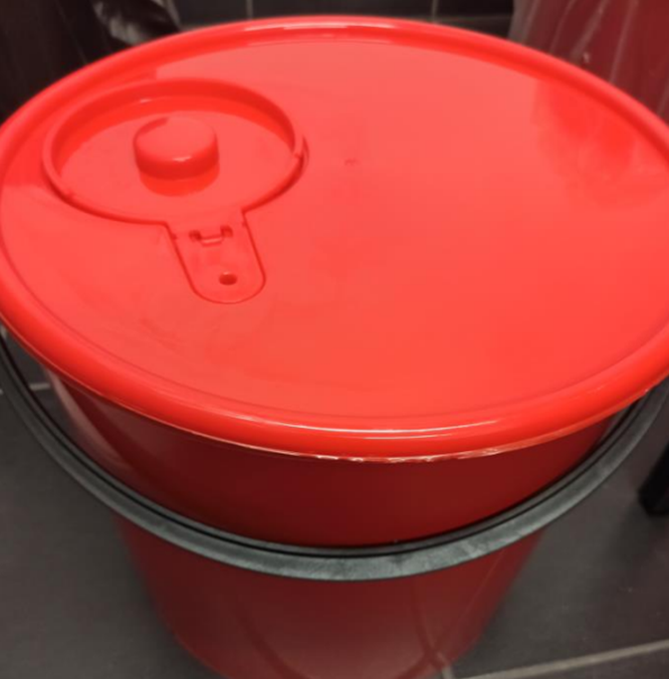 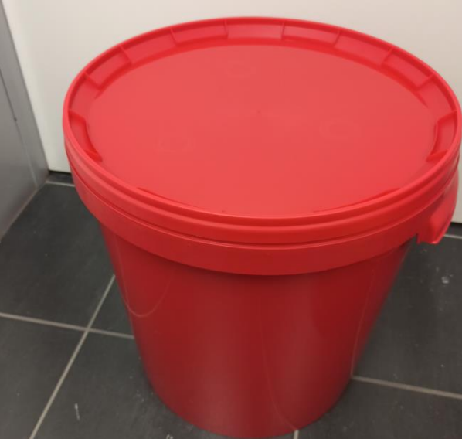 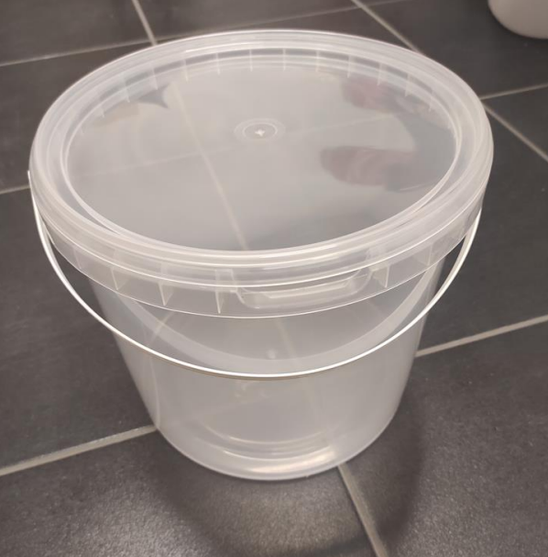 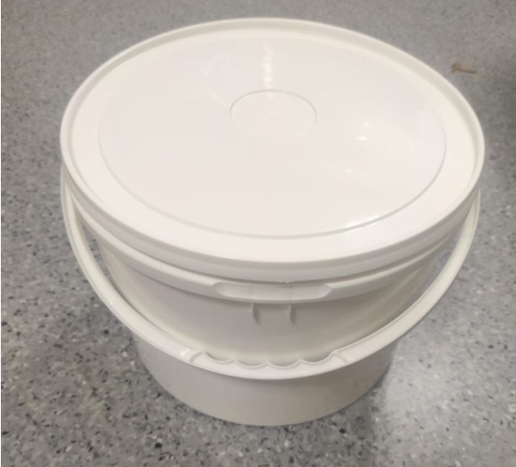 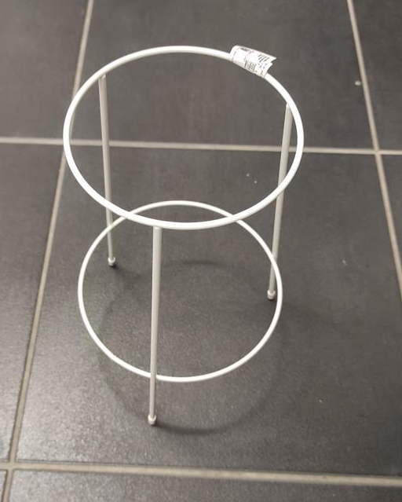 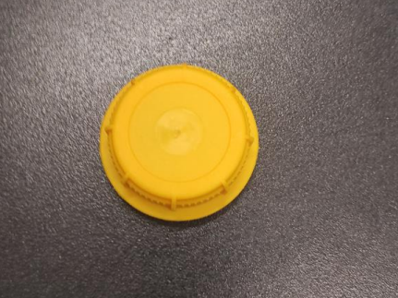 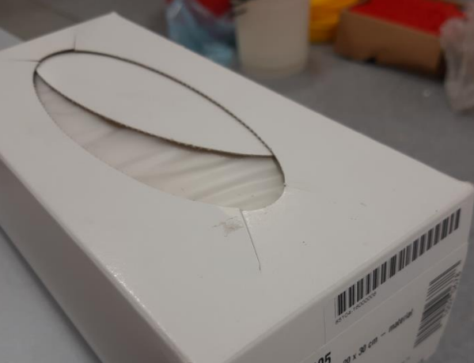 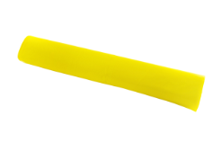 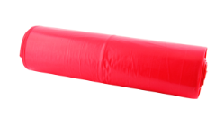 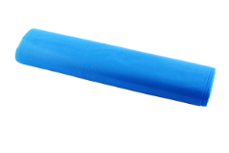 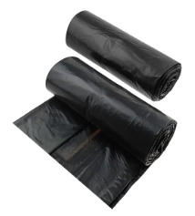  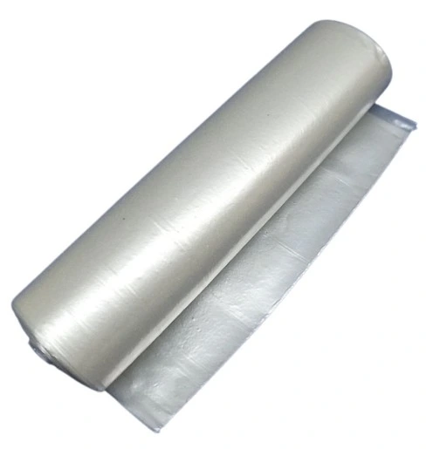 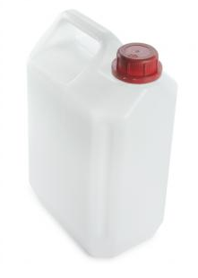 | 1 szt. | 30 |  | 23%
2 | Nakrętka do kanistra DIN51, kolor czarnego | Wykonane z tworzywa sztucznego HDPE, średnica nakrętki pasująca na wlew o średnicy wewnętrznej 43,8 mm |  | 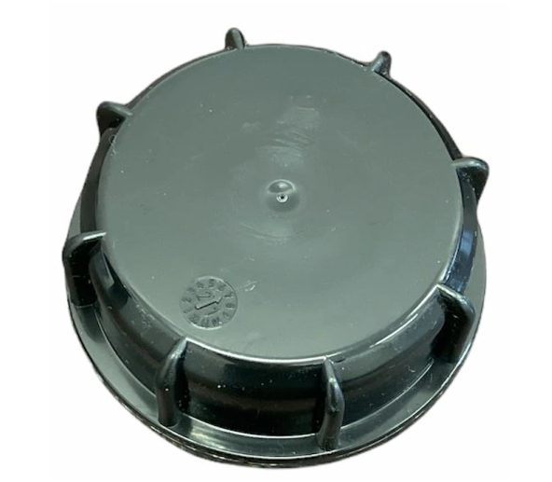 | 1 szt. | 30 |  | 23%
 |  |  |  |  |  | Cena | 0.00 |  |  | 0.00 | 0.00

Sieć Badawcza Łukasiewicz – PORT Polski Ośrodek Rozwoju Technologii
54-066 Wrocław, ul. Stabłowicka 147, Tel: +48 71 734 77 77, Fax: +48 71 720 16 00
E-mail: biuro@port.lukasiewicz.gov.pl | NIP: 894 314 05 23, REGON: 386585168
Sąd Rejonowy dla Wrocławia – Fabrycznej we Wrocławiu, VI Wydział Gospodarczy KRS,
Nr KRS: 0000850580
 |  | Termin realizacji jednostkowego zamówienia - 3 dni robocze, przez „dni robocze” rozumie się dni od poniedziałku do piątku, z wyłączeniem dni ustawowo wolnych od pracy.
 |  | Wszystkie produkty muszą być fabrycznie nowe, a wykonawca może wskazać towary równoważne.
 |  | Wykonawca winien w koszty wliczyć: koszt transportu i dostawy do miejsca wskazanego przez Zamawiającego. Zamówienie na czas transpotru powinno być zapakowane oraz zabezpieczone na palecie.

